Sheet1
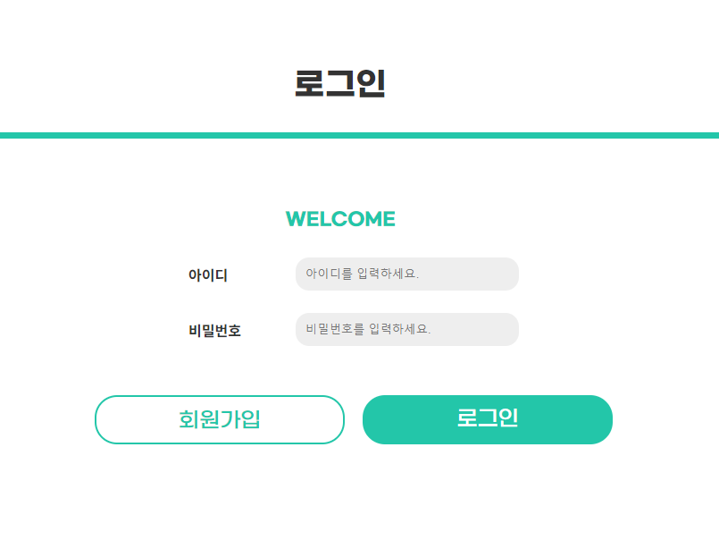
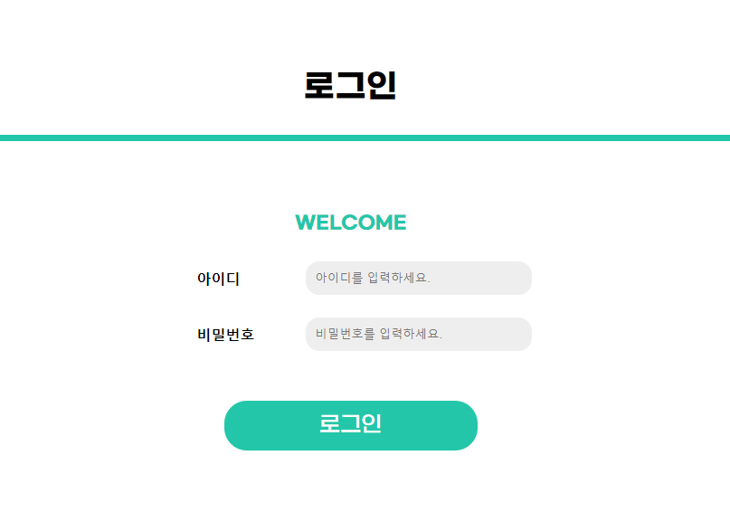
[ 수정완료보고서] |  |  |  | 프로젝트명 : 에어서울 WEB 리뉴얼 링크 : http://nayuhyeong.dothome.co.kr/
No. | 수정 사항
1 | 기본 서체 색상이 #000000(검정)으로 되어있어 진한 회색으로 변경하여 가독성 높임
 | [수정 전] | [수정 후] | 폰트 color #333333으로 변경

2 | 2-(1)슬라이드 색상과 배경색 구분이 잘 되지 않아 그림자효과 또는 선을 넣어 잘 보이게 변경 2-(2)슬라이드 컨턴츠 간격 넓힘
 | [수정 전] | [수정 후] | 2-(1)간격 15px -> 35px 변경 | 2-(2) 테두리 그림자 추가
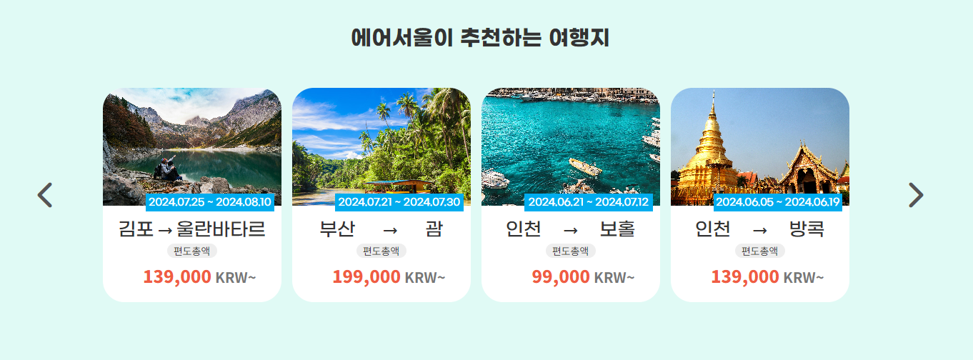
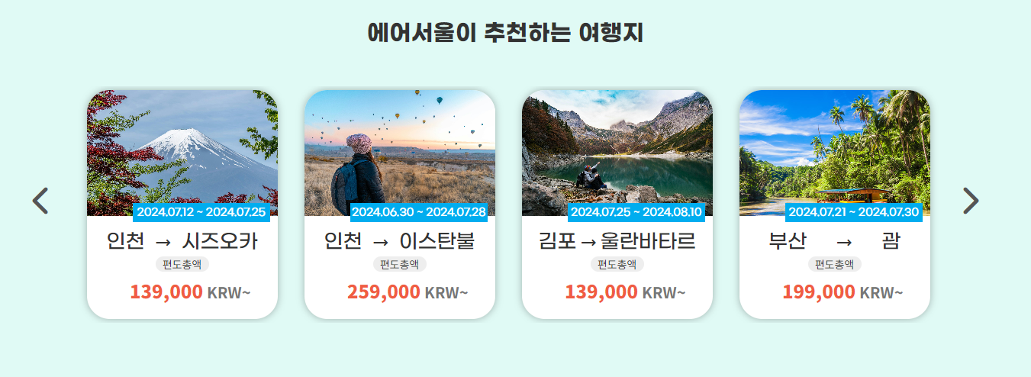

3 | 메인페이지>공지사항에서 테이블 속에 있는 공지사항 제목을 클릭했을 때 상세페이지로 이동 할 수 있게 링크속성 추가
 | [수정 전]
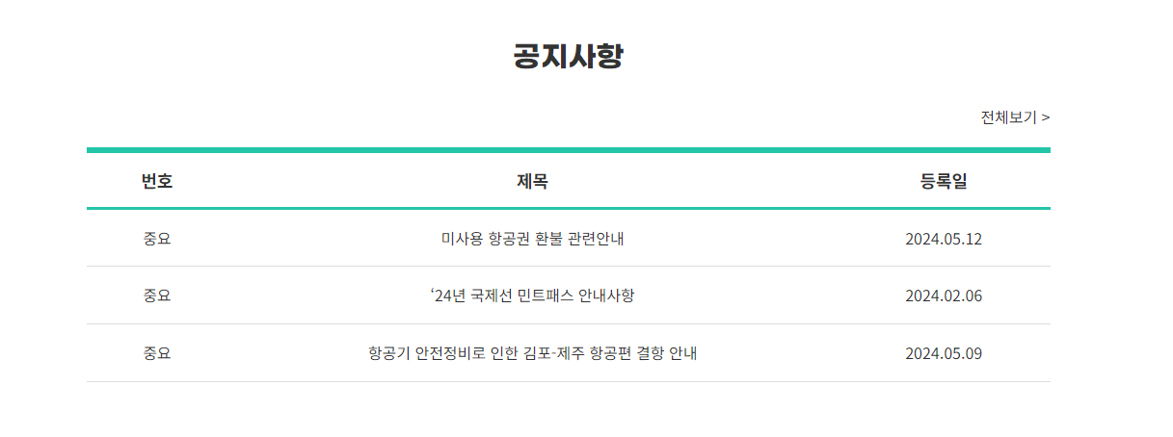

 |  |  | [수정 후] | 제목 mouse hover시 링크이동가능 및 스타일 추가

4 | 로그인페이지에서 로그인버튼 옆에 회원가입 버튼을 추가하여 회원가입페이지로 이동
 | [수정 전] | [수정 후]

